Check List
 |  |  | CHECK-LIST VEÍCULO

DADOS DO VEÍCULO
MARCA |  | ____________________________________________ |  |  |  | MODELO | _____________________________________________
ANO/MODELO |  | ____________________________________________ |  |  |  | PLACA | _____________________________________________
KM |  | ____________________________________________ |  |  |  | ÚLTIMA MANUTENÇÃO |  | ______/______/______

DADOS DO MOTORISTA
NOME |  | ____________________________________________ |  |  |  | FONE | _____________________________________________
CNH |  | ____________________________________________ |  |  |  | CATEGORIA | _____________________________________________
VENCIMENTO |  | ____________________________________________

ITENS ESPECIONADOS
BOM | RUIM | FALTANTE/NÃO FUNCIONA |  |  |  | BOM | RUIM | FALTANTE/NÃO FUNCIONA
(______) | (______) | (______) | FARÓIS/LÂMPADAS/PISCAS |  |  | (______) | (______) | (______) | CINTO DE SEGURANÇA
(______) | (______) | (______) | ESTEPE/CHAVE DE RODA |  |  | (______) | (______) | (______) | INDICADORES DE PAINEL
(______) | (______) | (______) | MACACO/TRIÂNGULO |  |  | (______) | (______) | (______) | ÓLEO MOTOR (NIVÉL)
(______) | (______) | (______) | LIMPADOR E LAVADOR DE PARA-BRISA |  |  | (______) | (______) | (______) | FLUÍDO DE FREIO (NÍVEL)
(______) | (______) | (______) | EXTINTOR |  |  | (______) | (______) | (______) | LÍQ. ARREFECIMENTO (NÍVEL)
(______) | (______) | (______) | BUZINA |  |  | (______) | (______) | (______) | MOTOR DE PARTIDA
(______) | (______) | (______) | PNEUS DIANTEIRO |  |  | (______) | (______) | (______) | FECHAMENTO DAS JANELAS
(______) | (______) | (______) | PNEUS TRASEIRO |  |  | (______) | (______) | (______) | TAPETES
(______) | (______) | (______) | CALOTAS/RODAS |  |  | (______) | (______) | (______) | ANTENA E TAMPÃO TRASEIRO
(______) | (______) | (______) | FREIOS (PÉ E MÃO) |  |  | (______) | (______) | (______) | OUTRO ___________________
OBS: __________________________________________________________________________________________________________________
__________________________________________________________________________________________________________________

AVARIAS
ASSINALAR COM:
(A) AMASSADO |  | (R) RISCADO |  | (X) QUEBRADO | (F) FALTANTE
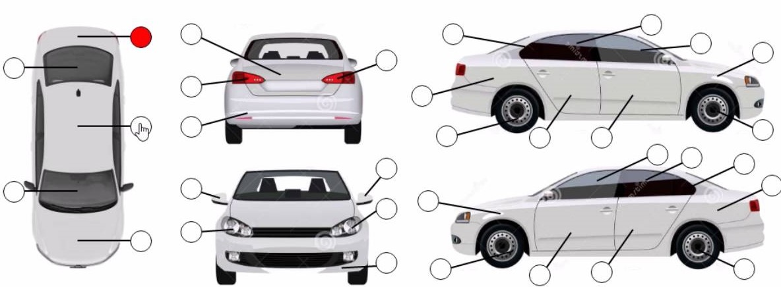

OBS: __________________________________________________________________________________________________________________
__________________________________________________________________________________________________________________

Data: ________/_______/_________

RESPONSÁVEL PELA VERIFICAÇÃO |  |  |  |  |  | MOTORISTA

Aprovado por: Jefferson Ferracini - Gestor da Frota - Visto:______________________________________________________

